地区について
杉本キャンパス地区図
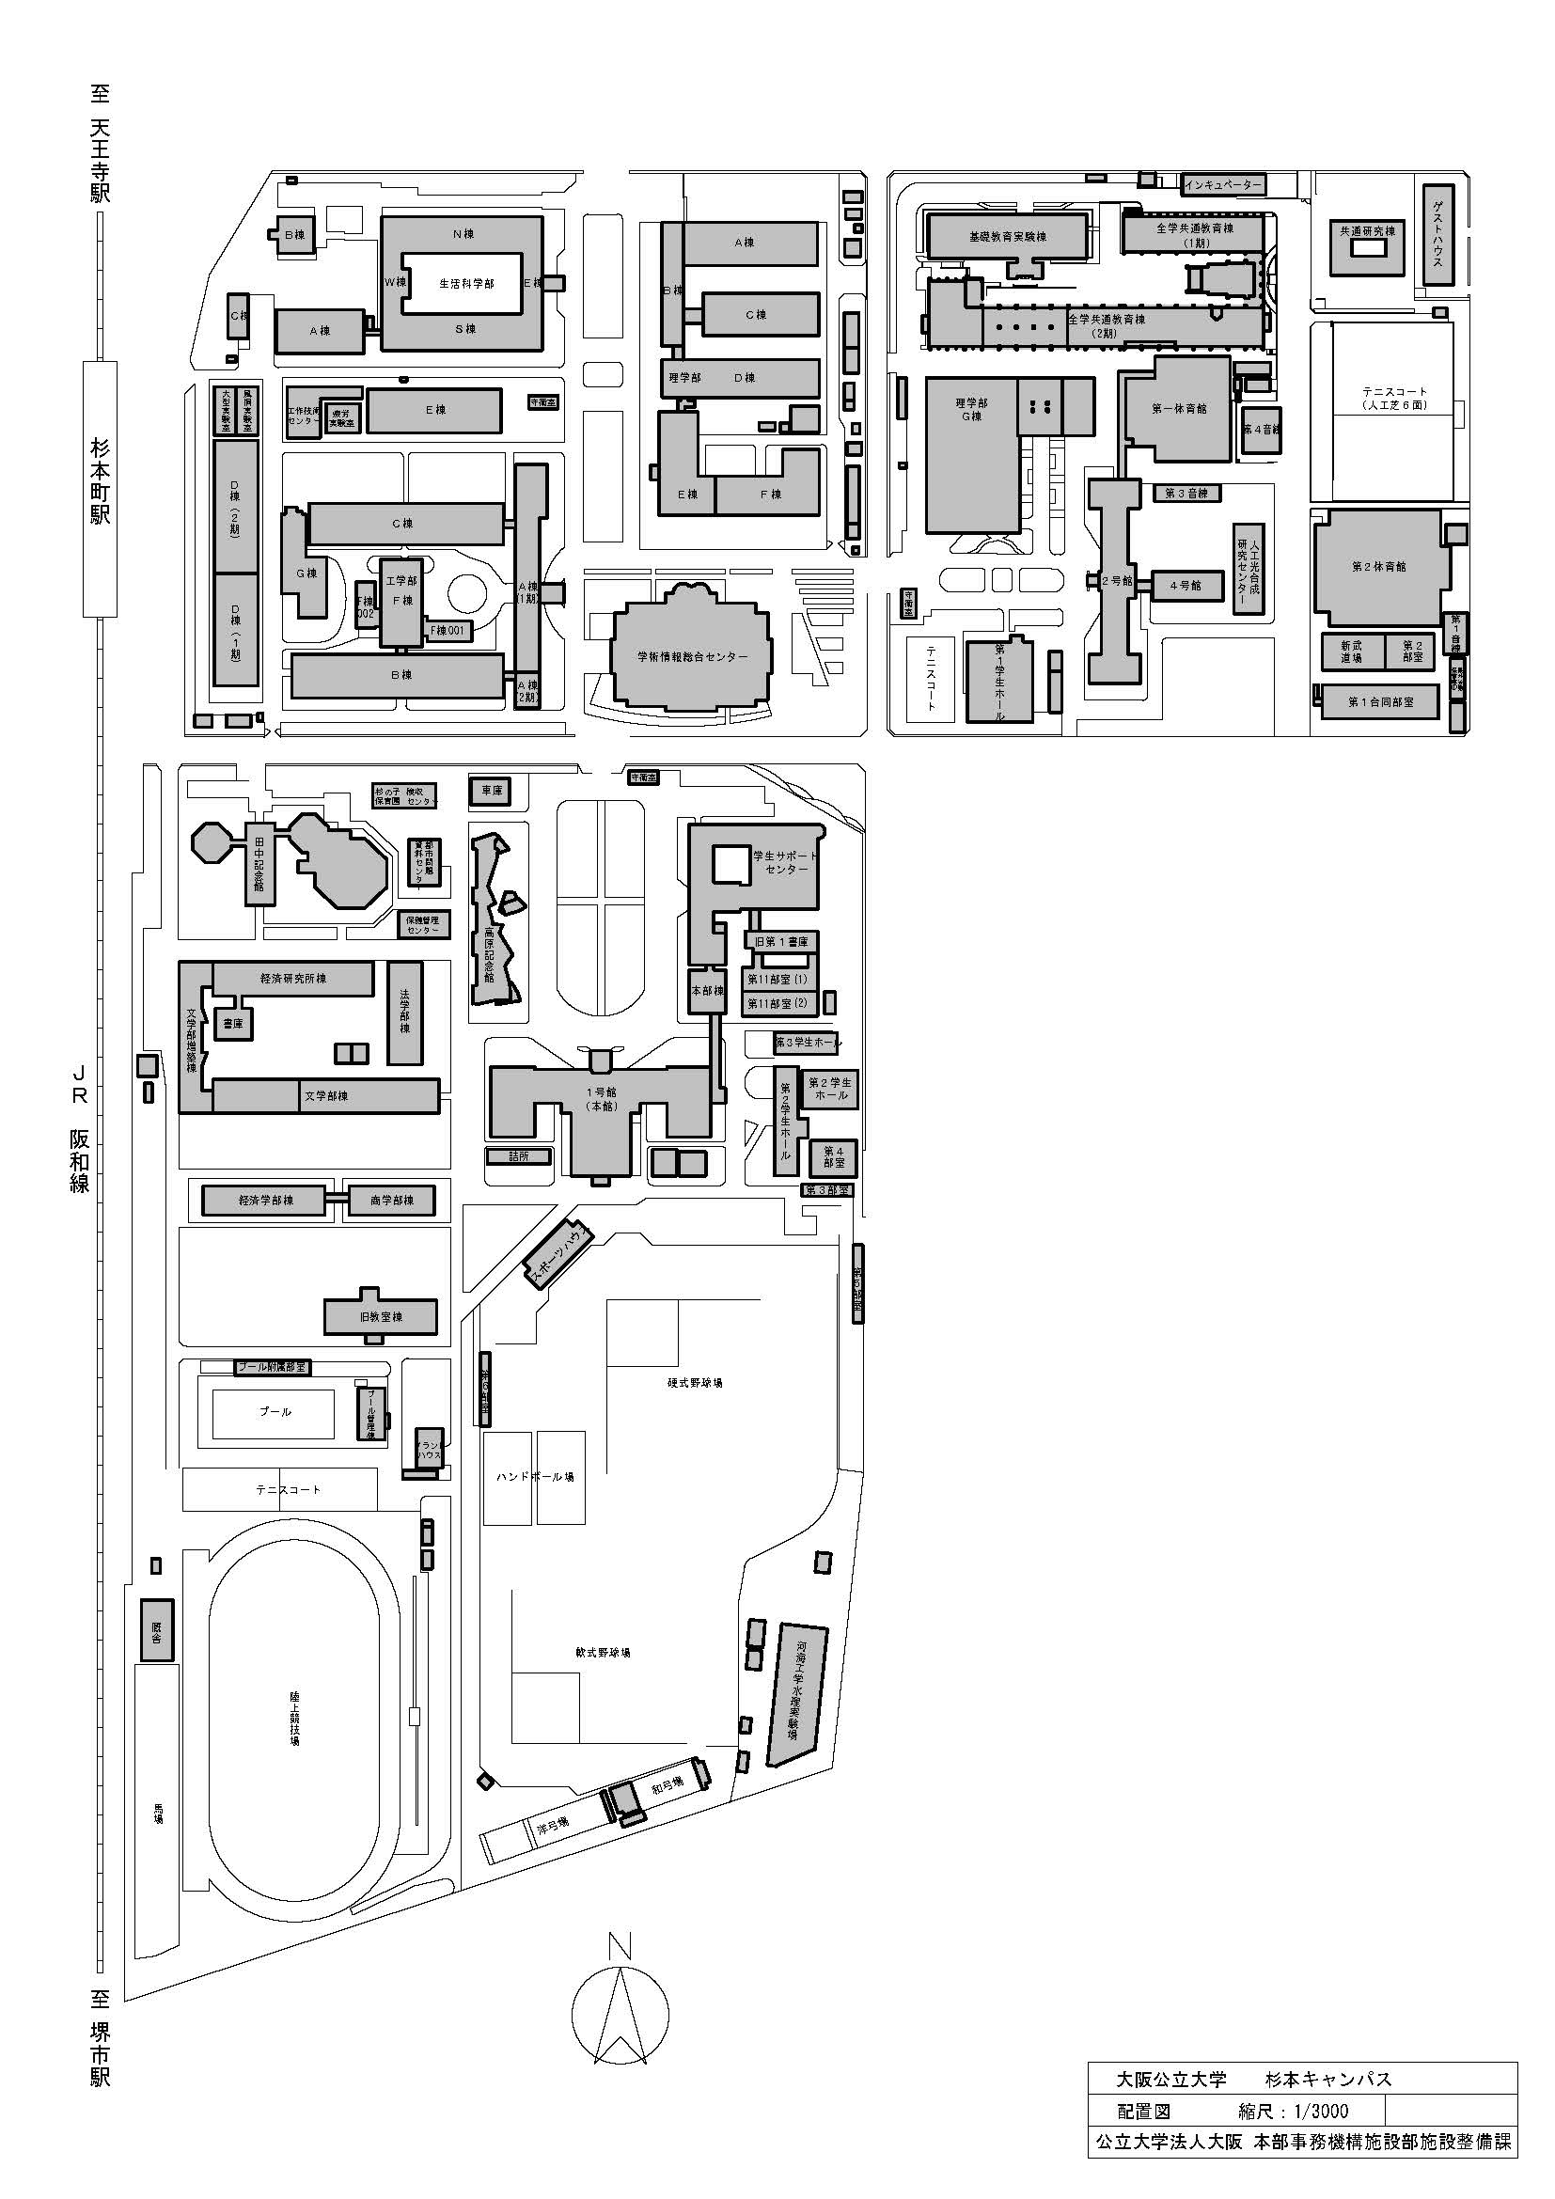

理工地区
旧教養地区

本館地区

